상품제안서
텀블러+쿨타올 세트 (스포츠타올 쿨타월) | 상품코드: F28389

 |  |  |  |  |  |  | 02-412-0044 | www.easy1.co.kr
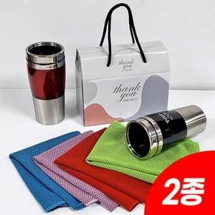

【상세/제작정보】 | <p>인쇄관련 별도문의</p>

【인쇄/포장옵션】 | / 포장불가능

【공급단가】 | 수량 | 50~ | 100~ | 500~ | 1,000~ | 2,000~
*VAT별도 | 단가 | 7,800원 | 7,670원 | 7,470원 | 7,340원 | 7,150원

【상품 URL】 | http://www.easy1.co.kr/src/goods_detail.php?gdno=28389

